tecnologia de la informacion
SECRETARÍA DISTRITAL DE GOBIERNO |  |  |  |  |  |  |  |  |  |  |  |  | ¿
FORMULACION METAS PLANES INSTITUCIONALES
2021

Nombre del proceso: |  | Gerencia TIC - planes del decreto 612 de 2018
Dependencias participantes: |  | Dirección de Tecnología e Información

PLAN ESTRATEGICO INSTITUCIONAL |  |  |  | PROGRAMADO EN LA VIGENCIA
 |  |  |  |  |  |  |  |  |  |  |  |  |  |  |  |  |  |  |  |  |  | Estrategia | Objetivos estratégicos |  | tipo de meta | tipo de indicador
N° OE | OBJETIVO ESTRATÉGICO | ESTRATEGIA | PLAN ASOCIADO | META PLAN VIGENCIA | TIPO DE META | NOMBRE DEL INDICADOR | FÓRMULA DEL INDICADOR | LINEA BASE (si aplica) | TIPO DE PROGRAMACIÓN | UNIDAD DE MEDIDA | I TRI | II TRI | III TRI | IV TRI | TOTAL PROGRAMACION VIGENCIA | TIPO DE INDICADOR | ENTREGABLE | FUENTE DE INFORMACIÓN | RESPONSABLES DE LA ACTIVIDAD | DEPENDENCIA DE APOYO | MÉTODO DE VERIFICACIÓN AL SEGUIMIENTO | Fortalecimiento de competencias | Fomentar la gestión del conocimiento y la innovación para agilizar la comunicación con el ciudadano, la prestación de trámites y servicios, y garantizar la toma de decisiones con base en evidencia. | Gestión | Creciente | Eficiencia
1 | Fortalecer la gestión institucional aumentando las capacidades de la entidad para la planeación, seguimiento y ejecución de sus metas y recursos, y la gestión del talento humano. | Capacidad tecnológica | Plan de Seguridad y Privacidad de la Información | Realizar el 100% de la valoración de riesgos de seguridad y privacidad de la información | Gestión | % de avance en la valoración de riesgos | (# de riesgos con valoración / # de riesgos identificados)*100% | 0 | Creciente | Porcentaje de valoración de riesgos | 50 | 100 |  |  | 100 | Eficacia | Valoración de riesgos de seguridad y privacidad de la información | Catálogos de activos de información | Dirección de Tecnologías e Información | Subsecretaría de Gestión Institucional Oficina Asesora de Planeación | Informe de avance
1 | Fortalecer la gestión institucional aumentando las capacidades de la entidad para la planeación, seguimiento y ejecución de sus metas y recursos, y la gestión del talento humano. | Capacidad tecnológica | Plan de Seguridad y Privacidad de la Información | Actualizar 9 políticas relacionadas con la seguridad y privacidad de la información (GESTION DE ACTIVOS, CONTROL DE ACCESO, NO REPUDIO, PRIVACIDAD Y CONFIDENCIALIDAD, INTEGRIDAD, DISPONIBILIDAD DEL SERVICIO E INFORMACIÓN Y/O CONTINUIDAD DEL NEGOCIO, REGISTRO Y AUDITORÍA, GESTIÓN DE INCIDENTES DE SEGURIDAD DE LA INFORMACIÓN, SEGURIDAD DIGITAL) | Gestión | Políticas relacionadas con la seguridad y privacidad de la información actualizadas | Cantidad de políticas actualizadas | 9 | Suma | políticas de seguridad y privacidad de la información |  |  | 9 |  | 9 | Eficacia | Documentos con políticas relacionadas con la seguridad y privacidad de la información actualizadas | Lineamientos MINTIC gobierno digital | Dirección de Tecnologías e Información | Oficina Asesora de Planeación | Manual de Gestión de Seguridad actualizado
1 | Fortalecer la gestión institucional aumentando las capacidades de la entidad para la planeación, seguimiento y ejecución de sus metas y recursos, y la gestión del talento humano. | Capacidad tecnológica | Plan de Seguridad y Privacidad de la Información | Desarrollar el 100% de la estrategia de comunicación de las políticas de seguridad y privacidad de la información, para darlas a conocer a los servidores públicos de la entidad. | Gestión | % de avance en el desarrollo de la estrategia | (Actividades ejecutadas / actividades planeadas para la estrategia de comunicación)*100% | 0 | Creciente | Porcentaje de estrategia de comunicación |  |  | 50 | 100 | 100 | Eficiencia | Estrategia desarrollada |  | Dirección de Tecnologías e Información | Subsecretaría de Gestión Institucional Oficina Asesora de Comunicaciones | Informe de avance
1 | Fortalecer la gestión institucional aumentando las capacidades de la entidad para la planeación, seguimiento y ejecución de sus metas y recursos, y la gestión del talento humano. | Capacidad tecnológica | Plan de Tratamiento de Riesgos de Seguridad y Privacidad de la Información | Elaborar el documento declaración de aplicabilidad donde se estabelzcan los los objetivos de control y controles seleccionados a implementar | Gestión | Declaración de aplicabilidad | # de declaraciones de aplicabilidad | 0 | Suma | Porcentaje |  | 1 |  |  | 1 | Eficacia | Declaración de aplicabilidad |  | Dirección de Tecnologías e Información | Subsecretaría de Gestión Institucional Oficina Asesora de Planeación | Informe de avance
1 | Fortalecer la gestión institucional aumentando las capacidades de la entidad para la planeación, seguimiento y ejecución de sus metas y recursos, y la gestión del talento humano. | Capacidad tecnológica | Plan de Tratamiento de Riesgos de Seguridad y Privacidad de la Información | Identificar y ejecutar el 100% del plan de tratamientos de riesgos de seguridad y privacidad de la información | Gestión | % de avance en la construcción del documento de planeación | % de avance en la construcción del documento | 0 | Creciente | Porcentaje |  | 50% | 100% |  | 100% | Eficacia | Plan de tratamientos de riesgos de seguridad y privacidad de la información de la SDG | Lineamientos MINTIC gobierno digital | Dirección de Tecnologías e Información | Subsecretaría de Gestión Institucional Oficina Asesora de Planeación | Informe de avance
1 | Fortalecer la gestión institucional aumentando las capacidades de la entidad para la planeación, seguimiento y ejecución de sus metas y recursos, y la gestión del talento humano. | Capacidad tecnológica | Plan Estratégico de Tecnologías de la Información y las Comunicaciones ­ PETI | Planear 100% el proceso de Arquitectura Empresarial de TI para la entidad. | Gestión | Fase de planeación el proceso de Arquitectura Empresarial de TI implementada | (# de actividades de la fase planeación desarrolladas /# de actividades programadas)*100% | 0 | Creciente | Porcentaje | 25% | 50% | 75% | 100% | 100% | Eficacia | Plan del ejercicio de Arquitectura Empresarial de TI | Informe de avance de la fase de planeación de la Arquitectura Empresarial de TI | Dirección de Tecnologías e Información | Subsecretaría de Gestión Institucional Oficina Asesora de Planeación | Archivos y soportes de las actividades desarrolladas.
1 | Fortalecer la gestión institucional aumentando las capacidades de la entidad para la planeación, seguimiento y ejecución de sus metas y recursos, y la gestión del talento humano. | Capacidad tecnológica | Plan Estratégico de Tecnologías de la Información y las Comunicaciones ­ PETI | Diseñar una (1) arquitectura de información de la SDG de acuerdo con las mejores prácticas y que cumpla los lineamientos establecidos por MINTIC. | Retadora (de mejora) | Arquitectura de información de la SDG diseñada. | # de Arquitectura de información de la SDG diseñada. | N/a | Suma | Número | 0 | 0 | 0 | 1 | 1 | Eficacia | Documento que establece la Arquitectura de información de la SDG. | Lineamientos para la Arquitectura de información de TI. | Dirección de Tecnologías e Información | N/A | Documentos soporte de mesas de trabajo o construcción de la Arquitectura de TI.
1 | Fortalecer la gestión institucional aumentando las capacidades de la entidad para la planeación, seguimiento y ejecución de sus metas y recursos, y la gestión del talento humano. | Capacidad tecnológica | Plan Estratégico de Tecnologías de la Información y las Comunicaciones ­ PETI | Caracterizar los clientes y la información susceptible a ser georreferenciada en la entidad. | Retadora (de mejora) | Caracterización de los clientes y la información susceptible a ser georreferenciada en la entidad. | # de caracterización de los clientes y la información susceptible a ser georreferenciada en la entidad. | 0 | Suma | Número | 0 | 1 | 0 | 0 | 1 | Eficacia | Política de seguridad y privacidad de la información actualizada | Lineamientos para la seguridad y privacidad de la información | Dirección de Tecnologías e Información | N/A | Documentos soporte de la construcción de la caracterización.
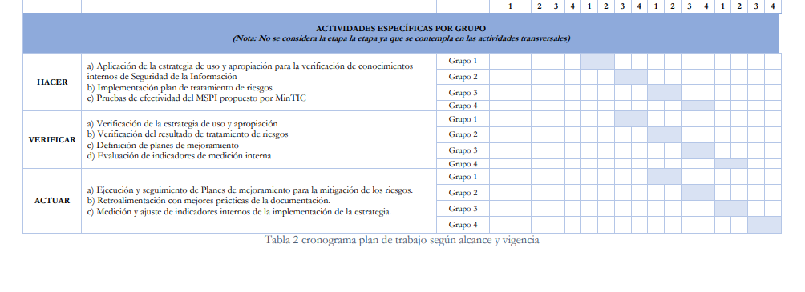
1 | Fortalecer la gestión institucional aumentando las capacidades de la entidad para la planeación, seguimiento y ejecución de sus metas y recursos, y la gestión del talento humano. | Capacidad tecnológica | Plan Estratégico de Tecnologías de la Información y las Comunicaciones ­ PETI | Diseñar el plan de apertura y publicación de datos geográficos. | Retadora (de mejora) | Plan de apertura y publicación de datos geográficos diseñado. | # de Plan de apertura y publicación de datos geográficos diseñado. | 0 | Suma | Número | 0 | 0 | 1 | 0 | 1 | Eficacia | Política de seguridad y privacidad de la información actualizada | Lineamientos para la seguridad y privacidad de la información | Dirección de Tecnologías e Información | N/A | Documento soporte del diseño del plan.
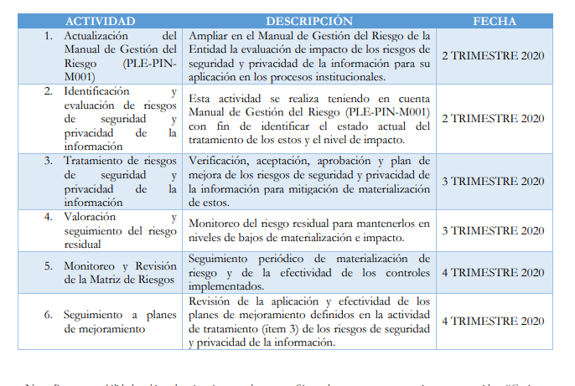
1 | Fortalecer la gestión institucional aumentando las capacidades de la entidad para la planeación, seguimiento y ejecución de sus metas y recursos, y la gestión del talento humano. | Capacidad tecnológica | Plan Estratégico de Tecnologías de la Información y las Comunicaciones ­ PETI | Diseñar plan de implementación de la plataforma de interoperabilidad | Retadora (de mejora) | Plan de implementación de la plataforma de interoperabilidad diseñado. | # de Plan de implementación de la plataforma de interoperabilidad diseñado. | 0 | Suma | Número | 0 | 0 | 1 | 0 | 1 | Eficacia | Plan de implementación de la plataforma de interoperabilidad | Lineamientos MINTIC gobierno digital | Dirección de Tecnologías e Información | N/A | Documento soporte del diseño del plan.
1 | Fortalecer la gestión institucional aumentando las capacidades de la entidad para la planeación, seguimiento y ejecución de sus metas y recursos, y la gestión del talento humano. | Capacidad tecnológica | Plan Estratégico de Tecnologías de la Información y las Comunicaciones ­ PETI | Ejecutar el 100% de plan de intervención de los sistemas de información de acuerdo a las necesidades de las dependencias. | Retadora (de mejora) | Porcentaje de acciones de intervención a los sistemas de información ejecutadas. | (# de acciones de intervención a los sistemas de información ejecutadas/ # de acciones de intervención programadas)*100% | 0 | Creciente | Porcentaje | 25% | 50% | 75% | 100% | 100% | Eficacia | Plan de intervención de los sistemas de información de acuerdo a las necesidades de las dependencias. | Lineamientos MINTIC gobierno digital | Dirección de Tecnologías e Información | N/A | Seguimiento a la ejecución a las acciones de intervención.
1 | Fortalecer la gestión institucional aumentando las capacidades de la entidad para la planeación, seguimiento y ejecución de sus metas y recursos, y la gestión del talento humano. | Capacidad tecnológica | Plan Estratégico de Tecnologías de la Información y las Comunicaciones ­ PETI | Implementar un (1) nuevo sistema de información de acuerdo a la priorización establecida por la DTI. | Retadora (de mejora) | Sistema de información implementado | # de Sistema de información implementado | 0 | Suma | Número | 0 | 0 | 0 | 1 | 1 | Eficacia | Sistema de información implementado | Lineamientos MINTIC gobierno digital | Dirección de Tecnologías e Información | Subsecretaría de Gestión Institucional | Verificación de la implementación del sistema de información.
1 | Fortalecer la gestión institucional aumentando las capacidades de la entidad para la planeación, seguimiento y ejecución de sus metas y recursos, y la gestión del talento humano. | Capacidad tecnológica | Plan Estratégico de Tecnologías de la Información y las Comunicaciones ­ PETI | Diseñar e implementar el 100% del plan de mantenimiento de la infraestructura tecnológica de conectividad | Retadora (de mejora) | Porcentaje del diseño e implementación del plan mantenimiento de la infraestructura tecnológica de conectividad | (# de acciones del diseño e implementación del plan mantenimiento de la infraestructura tecnológica de conectividad ejecutadas/Número de acciones del diseño e implementación del plan mantenimiento de la infraestructura tecnológica de conectividad programadas)*100% | 0 | Suma | Porcentaje | 25% | 25% | 25% | 25% | 100% | Eficacia | Plan mantenimiento de la infraestructura tecnológica de conectividad y soportes de su implementación | Lineamientos MINTIC gobierno digital | Dirección de Tecnologías e Información | N/A | Soportes de acciones realizadas registradas en el plan.
1 | Fortalecer la gestión institucional aumentando las capacidades de la entidad para la planeación, seguimiento y ejecución de sus metas y recursos, y la gestión del talento humano. | Capacidad tecnológica | Plan Estratégico de Tecnologías de la Información y las Comunicaciones ­ PETI | Actualizar un (1) catálogo de la infraestructura tecnológica | Retadora (de mejora) | Catálogo de la infraestructura tecnológica actualizado | # de Catálogo de la infraestructura tecnológica actualizado | 1 | Suma | Número | 0 | 1 | 0 | 0 | 1 | Eficacia | Catálogo de la infraestructura tecnológica actualizado | Lineamientos MINTIC gobierno digital | Dirección de Tecnologías e Información | N/A | Soportes de mesas de trabajo para la actualización.
1 | Fortalecer la gestión institucional aumentando las capacidades de la entidad para la planeación, seguimiento y ejecución de sus metas y recursos, y la gestión del talento humano. | Capacidad tecnológica | Plan Estratégico de Tecnologías de la Información y las Comunicaciones ­ PETI | Publicar 1 conjunto de datos abiertos en el catálogo de datos del Estado colombiano www.datos.gov.co | Retadora (de mejora) | Número de Conjuntos de datos abiertos publicados | # de Conjuntos de datos abiertos publicados | 0 | Suma | Número | 1 | 1 | 1 | 1 | 4 | Eficacia | Conjuntos de datos abiertos en el catálogo de datos del Estado colombiano www.datos.gov.co. | Lineamientos MINTIC gobierno digital | Dirección de Tecnologías e Información | N/A | Verificación de la publicación de datos abiertos.
1 | Fortalecer la gestión institucional aumentando las capacidades de la entidad para la planeación, seguimiento y ejecución de sus metas y recursos, y la gestión del talento humano. | Capacidad tecnológica | Plan Estratégico de Tecnologías de la Información y las Comunicaciones ­ PETI | 8 sistemas de información actualizados | Retadora (de mejora) | Sistemas de información actualizados | Numero de sistemas de información actualizados | 8 | Suma | cantidad |  | 2 | 3 | 3 | 8 | Eficacia | 8 sistemas de información actualizados |  | Dirección de Tecnologías e Información | Todas las áreas | Informe de avance
1 | Fortalecer la gestión institucional aumentando las capacidades de la entidad para la planeación, seguimiento y ejecución de sus metas y recursos, y la gestión del talento humano. | Capacidad tecnológica | Plan Estratégico de Tecnologías de la Información y las Comunicaciones ­ PETI | Implementar un servicio de interoperabilidad | Retadora (de mejora) | Servicio de interoperabilidad implementado bajo la plataforma Xroad | Número de servicios de interoperabilidad implementados bajo la plataforma Xroad. | 0 | Suma | cantidad |  |  |  | 1 | 1 | Eficacia | Servicio de interoperabilidad implementado | Plataforma en operación. | Dirección de Tecnologías e Información | Subsecretaría de Gestión Institucional Oficina Asesora de Planeación | Informe de avance

